Sheet1
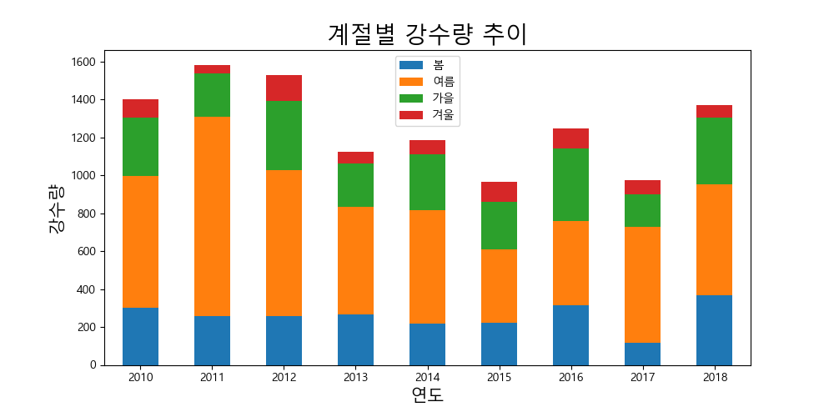
연도 | 봄 | 여름 | 가을 | 겨울
2010 | 302.9 | 692.6 | 307.6 | 98.7
2011 | 256.9 | 1053.6 | 225.5 | 45.6
2012 | 256.5 | 770.6 | 363.5 | 139.3
2013 | 264.3 | 567.5 | 231.2 | 59.9
2014 | 215.9 | 599.8 | 293.1 | 76.9
2015 | 223.2 | 387.1 | 247.7 | 109.1
2016 | 312.8 | 446.2 | 381.6 | 108.1
2017 | 118.6 | 609.7 | 172.5 | 75.6
2018 | 368.1 | 586.5 | 351.2 | 66.5

